Weiterbildung
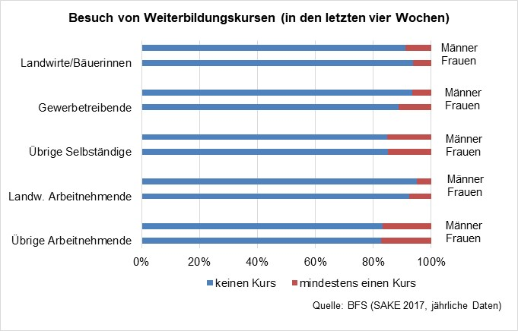
Besuch von beruflichen Weiterbildungskursen (in den letzten vier Wochen)

 | Übrige Arbeitnehmende |  | Landw. Arbeitnehmende |  | Übrige Selbständige |  |  | Gewerbetreibende |  | Landwirte/Bäuerinnen
 | Frauen | Männer | Frauen | Männer | Frauen | Männer |  | Frauen | Männer | Frauen | Männer
kein Kurs | 1492254 | 1617588 | 3004 | 5495 | 205943 | 271967 |  | 5168 | 44847 | 25171 | 47421
mindestens ein Kurs | 320705 | 341026 | 199 | 162 | 35986 | 39495 |  | 332 | 2473 | 1541 | 5963
 | 1,812,959 | 1,958,614 | 3,203 | 5,657 | 241,929 | 311,462 | 0 | 5,500 | 47,320 | 26,712 | 53,384
Quelle: BFS, Schweizerische Arbeitskräfteerhebung (SAKE), kumulierte Jahresdaten 2017-2019
 | 17.7 | 17.4 | 6.2 | 2.9 | 14.9 | 12.7 |  | 6.0 | 5.2 | 5.8 | 11.2
Besuch von beruflichen Weiterbildungskursen (in den letzten vier Wochen)
 | kein Kurs | mindestens ein Kurs
Übrige Arbeitnehmende | 1492254 | 320705
 | 1617588 | 341026
Landw. Arbeitnehmende | 3004 | 199
 | 5495 | 162
Übrige Selbständige | 205943 | 35986
 | 271967 | 39495
Gewerbetreibende | 5168 | 332
 | 44847 | 2473
Landwirte/Bäuerinnen | 25171 | 1541
 | 47421 | 5963

alt

